PM REPORT (새양식)
 |  |  |  |  |  |  |  |  |  |  |  |  |  |  |  | 작성 |  | 검토 |  | 승인
 |  |  | M.A.T Co.,LTd
 |  |  | Micro Advanced Technology |  |  |  |  |  |  |  |  |  |  |  |  | 오준해

작업 보고서

 |  |  |  |  |  |  |  |  |  |  |  |  |  |  |  | 점검일 |  | 2023-01-13
 |  |  |  |  |  |  |  |  |  |  |  |  |  |  |  | 시간 |  | 09 시 30 분 ~ 12 시 00분 (2시간 30분)

업 체 명 |  | 온세미컨덕터 |  |  |  |  |  |  | MODEL |  |  | 507BWS |  |  |  |  | SET-UP 일 |  | 2021-12-17
고객 담당자 |  | 조용군 부장님 |  |  |  |  |  |  | SERIAL NO |  |  | M005894 |  |  |  |  | 이전 작업일 |  | 2022-07-12
MAT 작업자 |  | 정동교, 조재현, 오준해 |  |  |  |  |  |  | 공정명 |  |  | NH3, SiH4, CO |  |  |  |  | 경과일 |  | 185

1. 작업명 ( PM, TROUBLE, 점검, 기타) |  |  |  |  |  |  |  |  |  |  |  |  |  |  | 5. 사진
Drain Actuator Valve 교체

2. 증상,원인
Drain Actuator Valve 내부 오링 마모로 인한 Leak 발생

M.A.T Co., Ltd.
3. 조치내용
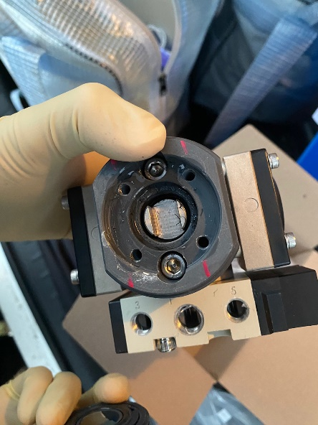 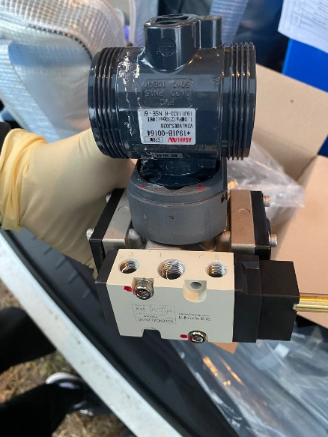 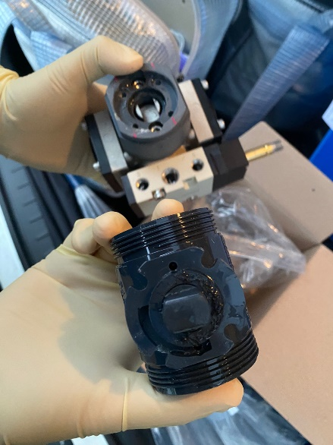 < Drain Actuator Valve 교체 > - Drain Actuator Valve 내부 오링 갈림 현상으로인한 water leak 발생하여 교체 진행 - Speed controller 및 Male connector 연결부위 tefron 처리 완료 - 파트 교체 후 Leak points 확인 결과 이상 無 - 파트 교체 후 Drain 기능 이상 無 * 교체된 Actuator Valve 내부 사진: |  |  |  |  |  |  |  |  |  |  |  | POWDER / 부식 COATING CHECK
 |  |  |  |  |  |  |  |  |  |  |  | Plasma 설비 |  |  | 그 외 설비
 |  |  |  |  |  |  |  |  |  |  |  | Inner : % 부식 : |  |  | Heat Chamber : % 부식: Power 색/경도 :

 |  |  |  |  |  |  |  |  |  |  |  | Reactor : % 부식 : Coating : |  |  | Middle Flange : % 부식: Coating :

 |  |  |  |  |  |  |  |  |  |  |  | Wet Tank : % 부식 : Coating : |  |  | Wet Chamber : % 부식: Coating :

 |  |  |  |  |  |  |  |  |  |  |  | Exhaust : % 부식 : Coating : |  |  | Exhaust : % 부식: Coating :

4. CHECK VALUE |  |  |  |  |  |  |  |  |  |  |  |  |  |  |  |  | 6. 비고 (특이점, 위험요소, 개선사항)
Pressure | Inlet#1 mmH2O |  | Inlet#2 mmH2O |  | Inlet#3 mmH2O |  | Inlet#4 mmH2O |  | Exh. P mmH2O |  | Cab. P mmH2O |  | Cir. P Kpa |  | B/A. P Kpa
 | 전 | 후 | 전 | 후 | 전 | 후 | 전 | 후 | 전 | 후 | 전 | 후 | 전 | 후 | 전 | 후
 |  | -24 |  |  |  |  |  |  |  | -33 |  |  |  | 24.2
Temp | Temp #1 |  | Temp #2 |  | Temp #3 |  | Temp #4 |  | Reactor. T |  | Wet. T |  | Cab. T |  | Exh. T
 | 전 | 후 | 전 | 후 | 전 | 후 | 전 | 후 | 전 | 후 | 전 | 후 | 전 | 후 | 전 | 후
 |  | 700 |  | 700 |  |  |  |  |  |  |  |  |  |  |  | 26
Utility | Burning SLM |  | S/A SLM |  | N2 SLM |  | C/W SLM |  | Torch 전압 v |  | Torch 전압 A |  | Torch N2 SLM
 | 전 | 후 | 전 | 후 | 전 | 후 | 전 | 후 | 전 | 후 | 전 | 후 | 전 | 후
 |  | 80 |  | 30 |  |  |  | 5
* Part 사용 이력
Part 명 |  |  | 규격 |  |  | Code |  |  | 수 량 | 유/무 | 업체 재고 | Part 명 |  |  |  | 규격 |  | Code |  | 수량 | 유/무 | 업체 재고
ACTUATOR VALVE |  |  | TX350-03DA-20PVC-SV+S Cont. |  |  | 907-100-015 |  |  | 1 | 유상

 |  |  |  |  |  |  |  |  |  |  |  | 출장비 |  |  |  |  |  |  | 인원수 |  | 유/무상
 |  |  |  |  |  |  |  |  |  |  |  |  |  |  |  |  |  |  | 2 |  | 유상
* 기 타 :

